要望書
 | 防 犯 灯 設 置 要 望 書 |  |  |  |  |  |  |  |  |  | 優先順位

 |  |  |  |  |  |  |  |  | 令和８年 |  |  | 月 |  |  | 日
申請者 | 自治会または協会名 |  |  |  |  | 電気料金情報（領収書送付先） | 領収書郵送先の住所
 | ﾌﾘｶﾞﾅ |  |  |  |  |  | ﾌﾘｶﾞﾅ
 |  |  |  |  |  |  | 〒 | －
 |  |  |  |  |  |  | 鹿沼市
 | 会長名 |  |  |  |  |  | 領収書郵送先の宛名
 | ﾌﾘｶﾞﾅ |  |  |  |  |  | ﾌﾘｶﾞﾅ

 | 電話番号 |  |  |  |  |  | 領収書郵送先の電話番号

 | 設置場所について問合せが可能な連絡先 |  |  |  |  |  | 東京電力領収書の表面 [お客さま番号]
 | 氏名 |  |  |  |  |  | 事業所番号 |  | １０１ ・ １０２ ・ １０３ (いずれかに○)
 |  |  |  |  |  |  |  |  |  | ー |  |  | ー | ー
 | 電話
設置要望について
要望場所の地番 |  |  | 〒 | ー | 鹿沼市
東電 ・ ＮＴＴ
電 柱
(どちらかに○)
電 柱 番 号 |  |  |  | 申請理由
→
(1つの場合は下段に記載してください) |  |  |  | 要望場所案内図
上段

東電 ・ ＮＴＴ
(どちらかに○)

下段

土地所有者記入欄（電柱なしの場合のみご記入ください）
上記のとおり防犯灯（支柱等含む）の設置について同意します。
住所： |  | 鹿沼市
氏名：

要望書 (記載例)
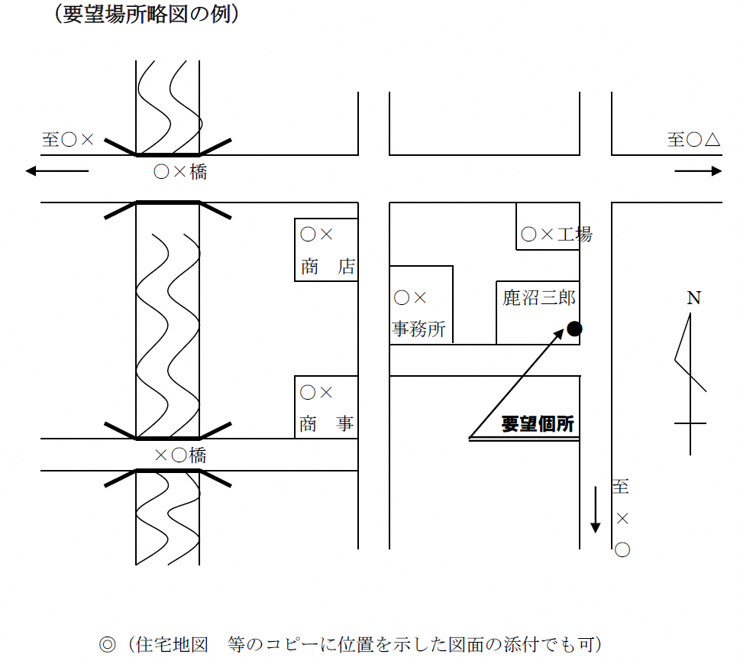
 | 防 犯 灯 設 置 要 望 書 |  |  |  |  |  |  |  |  |  |  |  |  |  |  |  |  | 優先順位

 |  |  |  |  |  |  |  |  |  |  |  |  |  | 令和８年 |  |  |  |  |  | 4 | 月 |  |  |  | 1 | 日
申請者 | 自治会または協会名 |  |  |  |  |  |  |  |  | 電気料金情報（領収書送付先） | 領収書郵送先の住所
 | ﾌﾘｶﾞﾅ |  | カヌママチジチカイ |  |  |  |  |  |  |  | ﾌﾘｶﾞﾅ |  |  | カヌママチ
 | 鹿沼町自治会 |  |  |  |  |  |  |  |  |  | 〒 | － |  |  | 鹿沼町668-2
 |  |  |  |  |  |  |  |  |  |  | 鹿沼市
 | 会長名 |  |  |  |  |  |  |  |  |  | 領収書郵送先の宛名
東電からの領収書が届く宛先・宛名、
その方の電話番号を記入してください。
 | ﾌﾘｶﾞﾅ |  | カヌマ タロウ |  |  |  |  |  |  |  | ﾌﾘｶﾞﾅ |  |  | トチギ ジロウ
 | 鹿沼 太郎 |  |  |  |  |  |  |  |  |  | 栃木 次郎
現地調査時などに、 お電話する可能性があります。
 | 電話番号 |  |  |  |  |  |  |  |  |  | 領収書郵送先の電話番号（令和７年９月時点）
 | 63 |  | ー | 2241 |  |  |  |  |  |  | 12 |  | ー | 3456
 | 設置場所について問合せが可能な連絡先 |  |  |  |  |  |  |  |  |  | 東京電力領収書の表面 [お客さま番号]
 | 氏名 |  | 会計 栃木 次郎 |  |  |  |  |  |  |  | 事業所番号 |  |  | １０１ ・ １０２ ・ １０３ (いずれかに○)
 |  |  |  |  |  |  |  |  |  |  | 1 | 2 | 3 | 4 | 5 | ー | 1 | 2 | 3 | 4 | 5 | ー | 1 | ー | 1 | 2
金融機関の口座番号ではありません。
 | 電話 |  | 12 |  | ー | 3456
設置要望について
要望場所の地番 |  |  |  | 〒 | 322 | ー | 0000 |  | 鹿沼市 | 鹿沼町1688-3
東電 ・ ＮＴＴ
電 柱
(どちらかに○)
電 柱 番 号 |  |  |  |  |  | 申請理由 |  | 近くの商店がＲ○.○に閉店し、明かりがなくなってしまった。
基本的に歩道を照らすように設置します。車道側を照らすよう設置を希望する場合は、その旨ご記入ください。
→
千渡宿
７
９
０Ａ
(1つの場合は下段に記載してください) |  |  |  |  |  | 要望場所案内図
上段
裏面に要望場所略図の例を記載
しています。参考にしてください。
 |  |  |  |  |  | 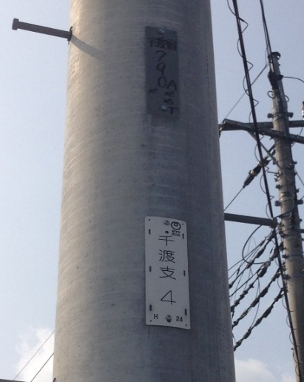

◎現地確認時に必要です。
必ず記入してください。
下段がＮＴＴの場合は
別紙「添架承認書」の提出が
必須となります。
設置例

東電 ・ ＮＴＴ
(どちらかに○)
東電の標識
このマークが
ある場合もあります

下段
千渡
支
４

ＮＴＴの標識
このマークが
目印です

「電柱なし」の場合

「電柱なし」の場合、新たに柱を建てるため、土地所有者の同意が必要です。
民地の場合は、土地所有者の住所・氏名を記入してもらってください。
土地所有者記入欄（電柱なしの場合のみご記入ください）
上記のとおり防犯灯（支柱等含む）の設置について同意します。
住所： |  | 鹿沼市
氏名：

